상품제안서
락앤락 액티브 스포츠 물병 550ml | 상품코드: S44381

 |  |  |  |  |  |  | 02-713-8555 | www.synergygift.co.kr
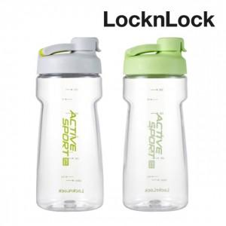

【상세/제작정보】

【인쇄/포장옵션】 | 실크 / 포장불가능

【공급단가】 | 수량 | 30~ | 100~ | 300~ | 1,000~ | 3,000~
*VAT별도 | 그린 | 6,110원 | 5,780원 | 5,500원 | 5,360원 | 5,260원
 | 라이트 그레이 | 6,110원 | 5,780원 | 5,500원 | 5,360원 | 5,260원

【상품 URL】 | https://www.synergygift.co.kr:443/src/goods_detail.php?gdno=44381

